Sheet1
中山大学附属第一医院分体式电磁流量计采购及安装项目报价单
序号 | 产品名称 | 规格/型号 | 单位 | 数量 | 单价（元） | 总价（元） | 备注
1 | 分体式电磁流量计 | LDT-100，公称压力1.6Mpa，流量范围：18-180m³/h，流量系数：0.810，准确度：1.0级，电源：220V | 套 | 1 |  |  | 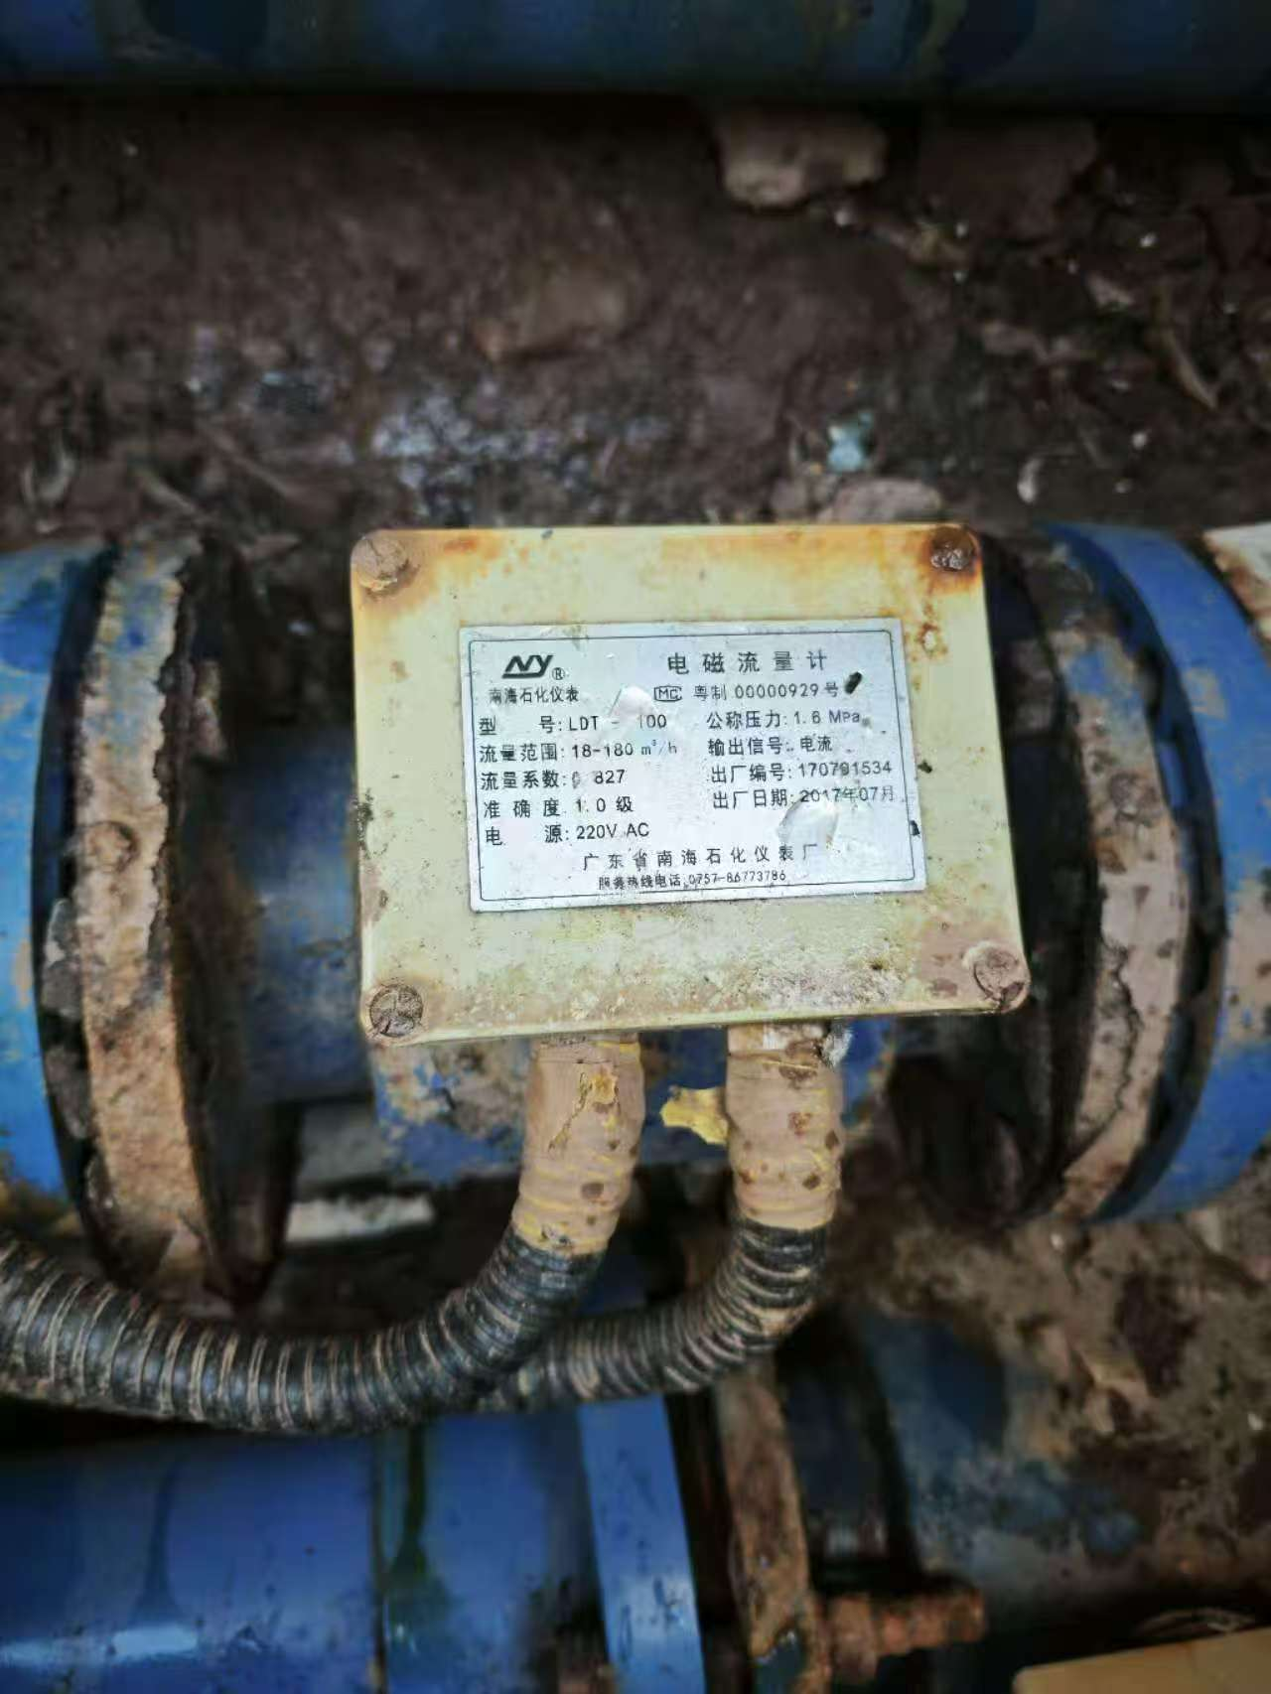
合计（小写RMB）： |  | 0
合计（大写RMB）： |  | RMB0
说明：以上报价含税、运输，旧流量计拆除及新流量计安装调试费；货期：在接到院方送货通知后7天内送到指定地点；质保期：一年，自验收签字交付之日起计算。

项目名称：分体式电磁流量计采购及安装项目
报价单位： （加盖公章）
联 系 人：
电 话：
日 期：

